MOBP
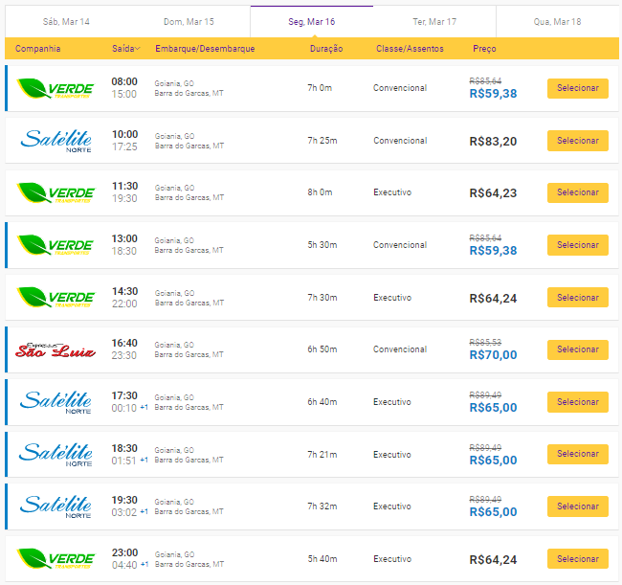
CUSTO DE MOBILIZAÇÃO DA MÃO DE OBRA
ITEM | DESCRIÇÃO | QTD | EQUIP. | TV | TD | FU | K | ITINERÁRIO | CUSTO | CUSTO TOTAL (R$)
 |  |  | TRANSPORTADOR |  |  |  |  |  | (R$)
1.1.1 |  |  | Ônibus intermunicipal | N/A | N/A | N/A | N/A |  |  | -
1.1.2 |  |  |  | N/A | N/A | N/A | N/A |  |  | -
1.1.3 |  |  |  | N/A | N/A | N/A | N/A |  |  | -
1.1.4 |  |  |  | N/A | N/A | N/A | N/A |  |  | -
1.1.5 |  |  |  | N/A | N/A | N/A | N/A |  |  | -
CUSTO TOTAL (R$) |  |  |  |  |  |  |  |  |  | -

CUSTO DIRETO TOTAL: |  |  |  |  |  |  |  |  |  | -
BDI
PREÇO DIRETO TOTAL: |  |  |  |  |  |  |  |  |  | -

